信用交易
融资融券市场交易数据统计(2025-03-21)

标的证券 | 融资融券余额（亿元） | 融资余额（亿元） | 融券余额（亿元） | 融资买入额（亿元） | 融资融券规模变化（亿元） | 融资余额增幅(‰) | 融券余额增幅(%)
统计数据 | 19,374.20 | 19,205.14 | 112.79 | 1,369.01 | -144.50 | -7.22 | -2.88
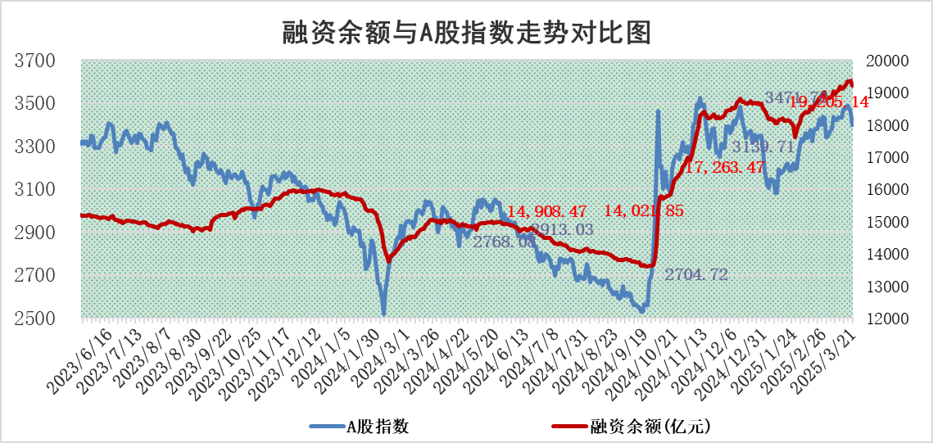

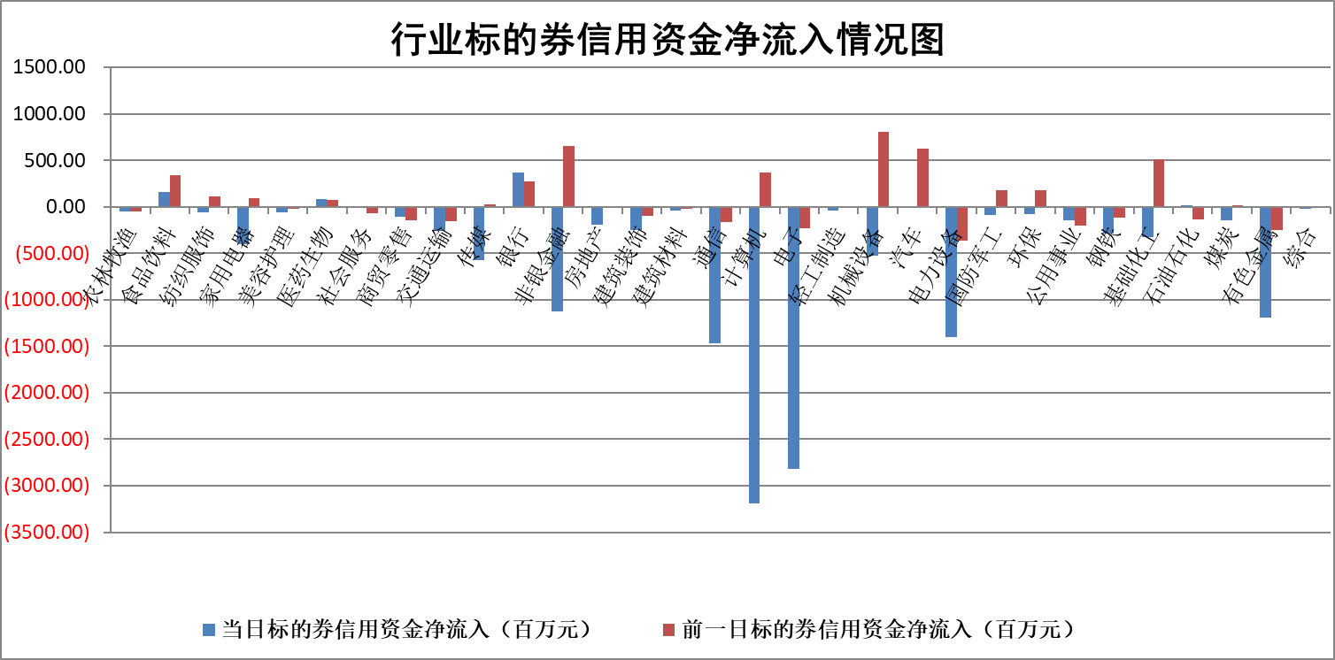

标的基金代码 | 标的基金简称 | 融资余额/市值(%) | 融资余额增幅(%) | 融资买入额/成交金额(%) | （融资余额净增额-融券余额净增额）/市值(‱) | 融券余额降幅(%) | ABS[（融资余额净增额-融券余额净增额）/市值净增额-1](%)
159902 | 华夏中小板ETF | 0.00 | 0.00 | 0.00 | 0.00 | 0.00 | 100.00
159915 | 易方达创业板ETF | 2.51 | 3.65 | 2780828.93 | 8.88 | 4.86 | 107.73
159919 | 嘉实沪深300ETF | 0.76 | 1.99 | 3.36 | 1.69 | 19.45 | 100.96
159920 | 华夏恒生ETF | 32.67 | 0.09 | 12.36 | 2.92 | 0.00 | 101.24
159922 | 嘉实中证500ETF | 0.52 | 3.03 | 3.43 | 1.77 | 1.72 | 100.80
159925 | 南方沪深300ETF | 0.44 | -0.47 | 0.53 | -0.20 | 0.00 | 99.93
159928 | 消费ETF | 2.94 | -3.23 | 10.69 | -9.80 | 0.98 | 93.74
159934 | 易方达黄金ETF | 45.32 | -0.40 | 1.91 | -18.22 | 0.00 | 67.84
159939 | 全指信息技术ETF | 0.65 | -1.76 | 85.59 | -2.21 | -65.29 | 99.32
159940 | 全指金融地产ETF | 0.32 | 0.40 | 0.00 | 0.13 | 0.00 | 100.11
159995 | 半导体芯片ETF | 2.68 | 3.00 | 283.66 | 8.29 | 5.13 | 106.50
159997 | 天弘中证电子ETF | 1.97 | 1.40 | 3.33 | 2.73 | 2.35 | 101.18
159998 | 天弘中证计算机主题ETF | 0.77 | -1.64 | 0.11 | -0.66 | 2.93 | 99.66
510050 | 华夏上证50ETF | 2.37 | 0.81 | 243.90 | 2.75 | 30.84 | 101.51
510180 | 华安上证180ETF | 0.43 | 0.61 | 6.75 | 0.30 | 5.20 | 100.19
510880 | 华泰柏瑞红利ETF | 0.91 | -1.00 | 3.48 | -0.61 | 33.09 | 99.32
510900 | 易方达恒生H股ETF | 34.74 | 0.18 | 13.00 | 6.21 | 0.00 | 102.40
511010 | 5年期国债ETF | 2.54 | 1.19 | 0.06 | 2.97 | 0.00 | 178.48
511380 | 可转债及可交换债券ETF | 2.00 | -16.73 | 37.70 | -40.25 | 0.00 | 36.02
512000 | 全指证券ETF | 6.35 | 0.08 | 17.56 | 0.74 | 1.71 | 100.43
512010 | 沪深300医药卫生ETF | 5.75 | -0.94 | 44.54 | -5.00 | 3.20 | 95.78
512070 | 沪深300非银ETF | 3.19 | -13.87 | 572.08 | -51.29 | 1.40 | 81.46
512400 | 南方中证申万有色金属ETF | 1.45 | -4.08 | 1.70 | -4.28 | 14.04 | 98.89
512580 | 广发中证环保产业ETF | 0.80 | 1.13 | 0.17 | 0.90 | 0.00 | 100.82
512660 | 国泰中证军工ETF | 2.35 | -7.34 | 15.47 | -17.50 | 13.42 | 40.33
512800 | 华宝中证银行ETF | 5.61 | 2.09 | 1.85 | 12.05 | 1.99 | 110.06
512980 | 广发中证传媒ETF | 1.49 | -6.46 | 312.26 | -9.04 | 6.46 | 96.68
515030 | 华夏中证新能源汽车ETF | 1.79 | 2.41 | 7.16 | 5.03 | 5.90 | 101.41
515050 | 华夏中证5G通信主题ETF | 1.31 | 1.66 | 9.26 | 2.76 | 8.30 | 102.81
515070 | 华夏中证人工智能ETF | 2.81 | 4.61 | 9.26 | 12.36 | 0.00 | 108.51
标的股票比较指标 |  | 融资余额/流通A股市值(%) | 融资余额增幅(%) | 融资买入额/成交金额(%) | （融资余额净增额-融券余额净增额）/流通A股市值(‱) | 融券余额降幅(%) | ABS[（融资余额净增额-融券余额净增额）/流通A股市值净增额-1](%)
前十名标的个股 |  | 鹏都农牧 | 永达股份 | 三川智慧 | 永达股份 | 蜂助手 | 扬电科技
 |  | 东旭光电 | 永安行 | 博力威 | 麦澜德 | 远翔新材 | 普天科技
 |  | 威创股份 | 招标股份 | 永安行 | 永安行 | 华人健康 | 华昌化工
 |  | 海印股份 | 麦澜德 | 悦安新材 | 江龙船艇 | 邵阳液压 | 金城医药
 |  | 广汇汽车 | 中信重工 | 海目星 | 今飞凯达 | 能辉科技 | 福达合金
 |  | 首航高科 | 亚信安全 | 禾川科技 | 昆船智能 | 望变电气 | 天海防务
 |  | 超华科技 | 今飞凯达 | 聚石化学 | 福达合金 | 国光电器 | 鸿远电子
 |  | 联络互动 | 维康药业 | 海利尔 | 联合化学 | 绿通科技 | 崇德科技
 |  | 爱康科技 | 坤恒顺维 | 纳微科技 | 禾川科技 | 红星发展 | 安泰科技
 |  | 长江健康 | 韶能股份 | 美腾科技 | 海兰信 | 广康生化 | 江苏神通
后十名标的个股 |  | 华闻集团 | 藏格矿业 | 大连重工 | 东土科技 | 威高骨科 | 富淼科技
 |  | 东方集团 | 智明达 | 玉龙股份 | 祥鑫科技 | 科德数控 | 天马科技
 |  | 中青宝 | 屹通新材 | 湘财股份 | 宜安科技 | 华宏科技 | 东阿阿胶
 |  | 晨鸣纸业 | 数据港 | 扬杰科技 | 永茂泰 | 海联金汇 | 航锦科技
 |  | 中航电测 | 山东高速 | 新奥股份 | 金杨股份 | 中国动力 | 禾望电气
 |  | 海通证券 | 翱捷科技 | 华大九天 | 恩威医药 | 航发科技 | 高华科技
 |  | 普利制药 | 良信股份 | 大智慧 | 屹通新材 | 东方电热 | 横店东磁
 |  | 世纪华通 | 恩威医药 | 湖南发展 | 创耀科技 | 海南矿业 | 寒锐钴业
 |  | 观典防务 | 创耀科技 | 中科通达 | 数据港 | 中恒集团 | 中科环保
 |  | 卓朗科技 | 伯特利 | 万德斯 | 红宝丽 | 奥瑞金 | 海汽集团
说明：1.以上普通交易数据和信用交易数据皆以交易日收盘后数据为基准；2.上述标的证券总数据只计算标的证券市场总数据，不包括从标的证券中调出去标的证券数据，所以与交易所公布的总值略有不同； 3.上述行业采用申万一级行业分类；4.以上标的基金和标的个股中比较的6个指标值中：前5个（从左至右）为正向指标，值越大排名越靠前；第6个为逆向指标，值越小，排名越靠前；5.第6个指标中ABS[]表示求绝对值，其主要用于考量信用资金相对净流入对股价相对净变化的贡献程度；6.数据来源：wind，交易所。

 |  |  |  | 证券代码 | 新增融资余额 | 融资买入额 | 融资买入增幅前10
 |  | 1 | 永达股份 | 001239 | 38471609 | 86070303 | 58%
 |  | 2 | 永安行 | 603776 | 81755143 | 123684938 | 40%
 |  | 3 | 招标股份 | 301136 | 24858470 | 59377660 | 38%
 |  | 4 | 麦澜德 | 688273 | 15573855 | 22432149 | 35%
 |  | 5 | 中信重工 | 601608 | 148482408 | 210697476 | 30%
 |  | 6 | 亚信安全 | 688225 | 37441484 | 54555779 | 29%
 |  | 7 | 今飞凯达 | 002863 | 32175614 | 77686753 | 26%
 |  | 8 | 维康药业 | 300878 | 9543564 | 16209345 | 24%
 |  | 9 | 坤恒顺维 | 688283 | 4464920 | 5354040 | 24%
 |  | 10 | 韶能股份 | 000601 | 24415252 | 111113193 | 23%

